装箱示意图
2304017 & 2404038 PRIVACY WALL 9240032装箱示意图
纸箱外尺寸 |  | 高(mm) | 宽(mm) | 长(mm) | 单套重量(KG)
 |  | 165 | 305 | 1185 | 18
第1层 |  |  |  |  | 准备地盖纸箱，两头放265*50*50mm尺寸，5mm厚的纸护角
第2层 | 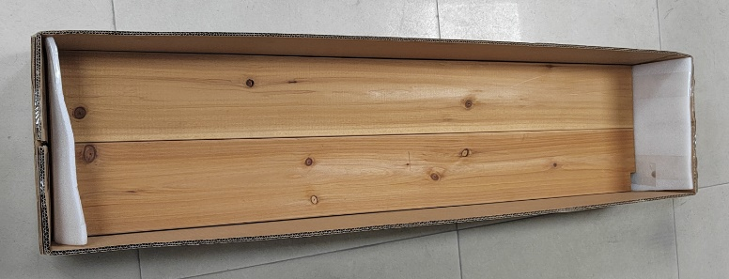 |  |  |  | 两头放置265*144*5mm珍珠棉，两块木板B02并排平放
第3层 | 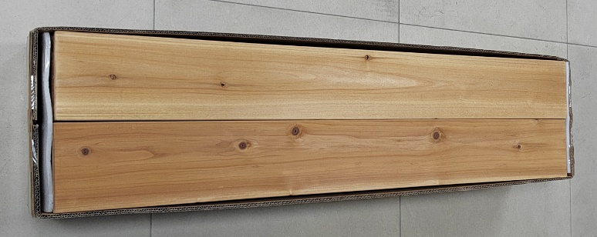 |  |  |  | 同样的方式将六块木板B02，三块木板B01和一块木板B03放入纸箱，总共6层，12块
第4层 | 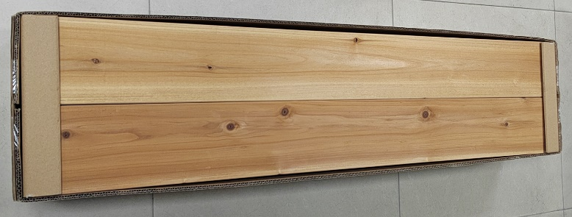 |  |  |  | 两头放入265*50*50mm尺寸，5mm厚的纸护角，放入说明书，用户手册和装箱清单
第5层 |  |  |  |  | 盖上天盖，封好透明胶，缠绕3条3M胶袋

